Sayfa1
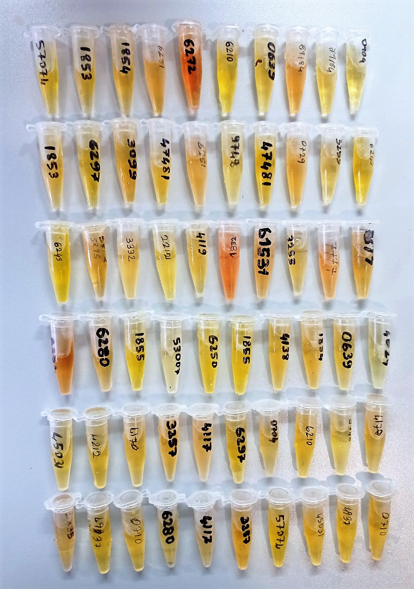
Numune Adı | CHOL (mg/dl) | TP (g/dl) | AST (U/L) | UREA (mg/dl) | GLU (mg/dl) | CREA (mg/dl) | ALB (g/dl) | TG (mg/dl) | HDL (mg/dl) | NOT
1 | 85.7 | 8 | 80 | 44 | 81 | 1.48 | 4.14 | 18.7 | 47.6 |  | Kullanılan cihaz: Mindray marka BS300 model tam otomatik biyokimya cihazı
2 | 68.9 | 5.42 | 78 | 26 | 21 | 1.17 | 3.58 | 8.7 | 46.9 |  | HDL: HDL Cholesterol
3 | 80.7 | 6.92 | 99 | 43 | 2 | 1.78 | 3.87 | 7.7 | 52.9 |  | CHOL: Total Cholesterol
4 | 77.6 | 5.66 | 76 | 32 | 74 | 1.43 | 3.86 | 9.6 | 46.1 |  | TG: Triglycerides
5 | 81 | 7.02 | 102 | 39 | 3 | 2.05 | 4.25 | 10.7 | 37.1 | hemolizli | GLU: Glucose
6 | 87.2 | 5.58 | 73 | 30 | 87 | 1.59 | 2.84 | 10.1 | 37.5 |  | AST: Aspartat Aminotransferaz
7 | 72.7 | 7.27 | 83 | 33 | 56 | 1.5 | 3.92 | 5.5 | 38.5 |  | TP: Total Proteın
8 | 66 | 7.05 | 64 | 31 | 144 | 1.61 | 3.63 | 7.2 | 35.5 |  | ALB: Albumın
9 | 64.5 | 7.13 | 59 | 31 | 157 | 1.59 | 3.59 | 7.3 | 37.8 |  | CREA: Creatinine
10 | 62 | 7.76 | 60 | 35 | 119 | 1.58 | 3.93 | 13 | 43.2 |  | UREA: Üre
11 | 80 | 5.78 | 86 | 26 | 20 | 0.92 | 3.87 | 6.3 | 51.5
12 | 88.5 | 6.38 | 69 | 40 | 70 | 1.47 | 4.09 | 7.8 | 56.3
13 | 47.8 | 6.19 | 68 | 28 | 47 | 1.42 | 3.37 | 4.2 | 31.8
14 | 67.9 | 8.08 | 95 | 40 | 16 | 1.27 | 3.58 | 7.8 | 37.9
15 | 77.5 | 5.78 | 77 | 31 | 72 | 1.51 | 3.85 | 8.4 | 45
16 | 60.1 | 6.74 | 63 | 27 | 104 | 1.44 | 3.77 | 5.8 | 33.9
17 | 70.1 | 8.16 | 99 | 39 | 18 | 1.19 | 3.43 | 8.4 | 38.4
18 | 68.3 | 7.62 | 62 | 37 | 110 | 1.74 | 4.08 | 13.1 | 46.5
19 | 66 | 6.91 | 80 | 24 | 136 | 1.5 | 3.93 | 6.9 | 46.6
20 | 85.7 | 6.32 | 81 | 41 | 81 | 1.73 | 3.87 | 21.7 | 55.2
21 | 86.4 | 6.17 | 84 | 40 | 75 | 1.75 | 3.79 | 20.6 | 57.6
22 | 71.6 | 9.82 | 127 | 46 | 142 | 2.06 | 4.49 | 9.6 | 49.9
23 | 74.4 | 6.36 | 96 | 43 | 62 | 1.19 | 3.65 | 7.3 | 41.2
24 | 47.6 | 7.32 | 54 | 49 | 79 | 1.73 | 3.83 | 6.2 | 29.2
25 | 80.5 | 9 | 105 | 45 | 155 | 2.14 | 5.36 | 7.8 | 57.6
26 | 89.7 | 6.27 | 77 | 27 | 136 | 1.63 | 3.92 | 9.1 | 50 | hemolizli
27 | 67.1 | 8.53 | 104 | 46 | 101 | 2.11 | 4.68 | 11.8 | 44.7
28 | 74.7 | 7.61 | 96 | 25 | 162 | 1.81 | 4.25 | 7.2 | 53.2
29 | 105.5 | 4.31 | 87 | 43 | 145 | 1.36 | 2.47 | 11.6 | 58.5
30 | 75 | 8.66 | 99 | 38 | 11 | 1.71 | 4.54 | 5.8 | 43.4
31 | 85.4 | 7.11 | 112 | 40 | 3 | 2.06 | 4.08 | 9.3 | 38.3 | hemolizli
32 | 60.7 | 6.09 | 90 | 27 | 5 | 1.51 | 3.55 | 4 | 42.2
33 | 104.8 | 6.77 | 82 | 53 | 69 | 1.63 | 4.15 | 7.2 | 63
34 | 72 | 11.35 | 100 | 40 | 89 | 1.6 | 4.23 | 7 | 42.6
35 | 69.3 | 7.46 | 112 | 26 | 72 | 1.86 | 4.16 | 9.2 | 53.4
36 | 106.5 | 6.49 | 76 | 49 | 67 | 1.26 | 4.03 | 7.2 | 63.4
37 | 71.4 | 7.71 | 88 | 29 | 22 | 1.4 | 3.18 | 6.2 | 41.7
38 | 123.5 | 9.85 | 154 | 51 | 3 | 2.69 | 5.3 | 8.2 | 82.2
39 | 83.8 | 8.03 | 92 | 38 | 64 | 1.94 | 4.56 | 5.4 | 48.8
40 | 28 | 9.04 | 116 | 45 | 97 | 1.79 | 4.61 | 5 | 21.3
41 | 66.3 | 6.82 | 74 | 38 | 100 | 1.31 | 4.24 | 5.2 | 36.2
42 | 189.6 | 7.67 | 121 | 42 | 60 | 1.28 | 3.87 | 9.4 | 79.9
43 | 60.4 | 6.6 | 77 | 31 | 20 | 1.69 | 3.67 | 3.9 | 35.5
44 | 62.8 | 6.92 | 76 | 37 | 57 | 1.52 | 4.03 | 5.3 | 37.9
45 | 94.4 | 9.82 | 102 | 102 | 41 | 2.21 | 2.21 | 8.5 | 63.7
46 | 89.4 | 5.99 | 66 | 42 | 69 | 1.53 | 3.99 | 7.6 | 57.5
47 | 57.7 | 7.36 | 61 | 34 | 110 | 1.56 | 3.69 | 10.8 | 40.8
48 | 95.4 | 5.14 | 101 | 31 | 110 | 1.97 | 3.81 | 9.6 | 43.7
49 | 61.6 | 6.68 | 67 | 29 | 110 | 1.65 | 4.08 | 5.9 | 35.5
50 | 60.2 | 6.17 | 73 | 31 | 20 | 1.65 | 3.66 | 4.3 | 59.9
51 | 85.4 | 10.57 | 148 | 48 | 154 | 2.15 | 4.86 | 10.2 | 38.8
52 | 74.3 | 7 | 71 | 35 | 64 | 1.69 | 4.03 | 7.1 | 48.9
53 | 72.4 | 6.77 | 98 | 30 | 6 | 1.72 | 4.21 | 4.6 | 47.9
54 | 71.6 | 7.54 | 78 | 33 | 62 | 1.72 | 4.36 | 6.2 | 41.1
55 | 65 | 7.3 | 78 | 34 | 56 | 1.52 | 3.93 | 5.5 | 46.7
56 | 79.6 | 7.9 | 78 | 42 | 81 | 1.76 | 4.04 | 11.5 | 36.7
57 | 68.7 | 7.36 | 79 | 38 | 108 | 1.58 | 4.59 | 5.7 | 35.4
58 | 57.4 | 6.71 | 99 | 57 | 58 | 2.31 | 4.18 | 8.5 | 43.8
59 | 78.6 | 7.27 | 66 | 31 | 59 | 1.77 | 4.26 | 9.6 | 42.7
60 | 76.4 | 6.63 | 65 | 37 | 69 | 1.73 | 4.22 | 6.5 | 44.3

